Vendedor
Nome | Imagem
Alon Pinheiro |  | 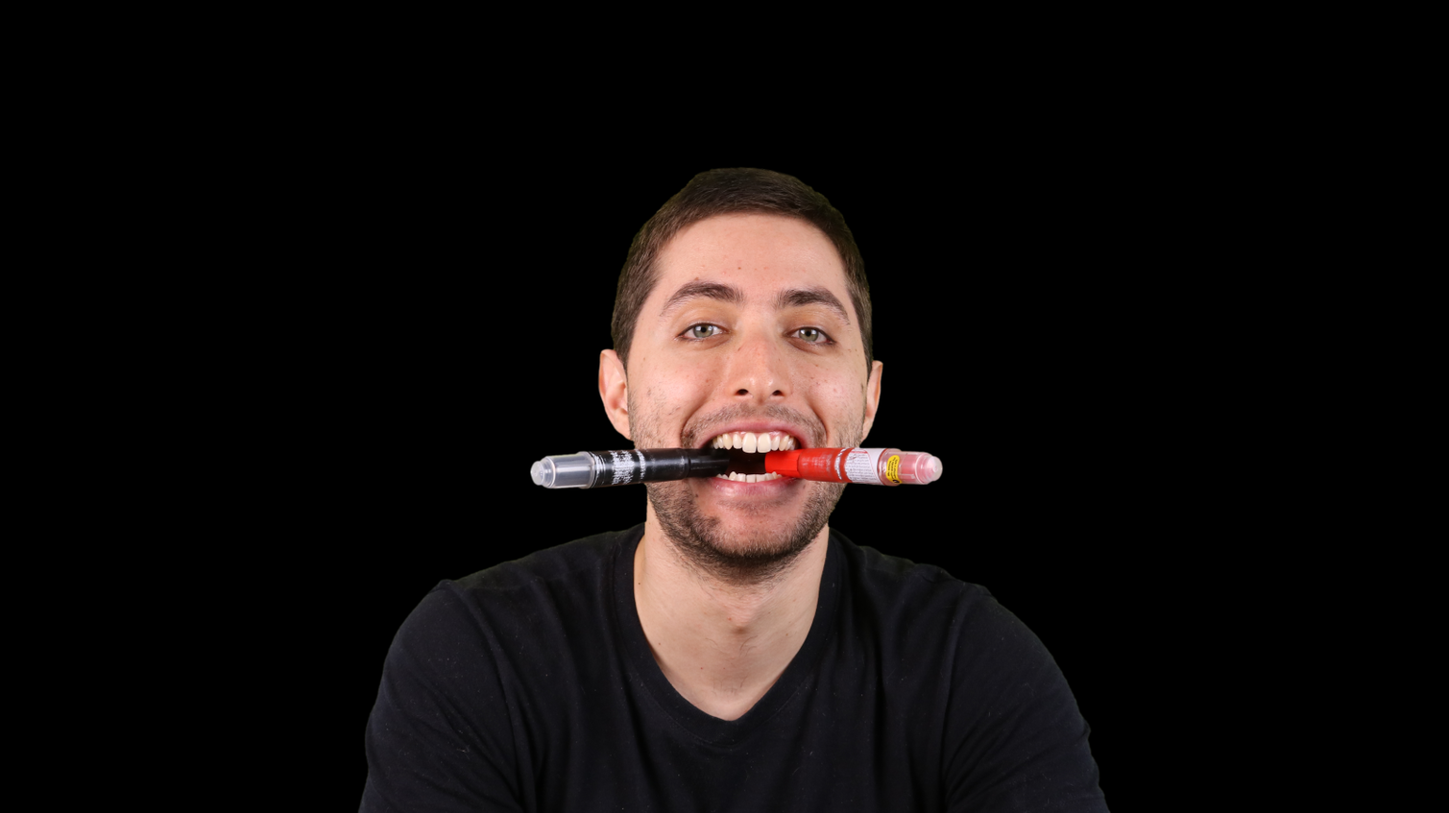
Gabriel Cajado
Diego Amorim
João Martins
Paulo Lira
Marcus Cavalcanti

Dashboard
Produto
322
R$ 96.600
R$ 30.000
R$ 48.600
R$ 18.000
Quantidade Total
Faturamento Total
Boleto Bancário
Cartão de Crédito
Cartão de Débito

Faturamento por Mês

 | Total
jan | R$ 7,800
fev | R$ 5,700
mar | R$ 9,300
abr | R$ 7,800
mai | R$ 8,700
jun | R$ 7,500
jul | R$ 10,800
ago | R$ 8,400
set | R$ 8,100
out | R$ 8,100
nov | R$ 6,900
dez | R$ 7,500
Ano

Melhor Vendedor



Faturamento por Região
Faturamento por Vendedor

 | Rótulos de Linha | Máximo
Centro-Oeste | R$ 16,500
Nordeste | R$ 16,800
Sul | R$ 17,700
Sudeste | R$ 19,800
Norte | R$ 25,800
 | Total
João Martins | R$ 11,100
Marcus Cavalcanti | R$ 14,700
Alon Pinheiro | R$ 15,600
Paulo Lira | R$ 17,400
Diego Amorim | R$ 18,000
Gabriel Cajado | R$ 19,800

Gabriela Perin

S
SE
CO
N
NE
Total
R$ 2.400
R$ 3.900
R$ 2.700
R$ 6.600
R$ 4.200
R$ 19.800

